상품제안서
40절 양장붙임식 HY-P040 | 상품코드: F14710

 |  |  |  |  |  |  | 02-412-0044 | www.easy1.co.kr
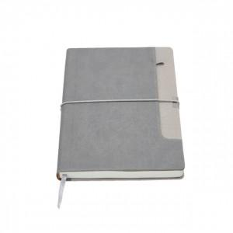 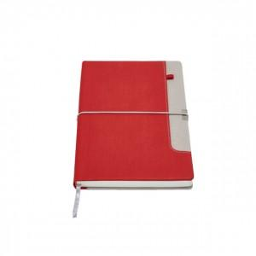 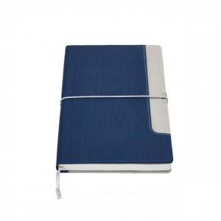

【상세/제작정보】 | 200부 미만 진행시 단가변동 및 인쇄비 추가됩니다.

【인쇄/포장옵션】 | 불박 / 별도문의

【공급단가】 | 수량 | 200~ | 300~ | 500~ | 1,000~ | 2,000~
*VAT별도 | 단가 | 6,070원 | 5,850원 | 5,620원 | 5,400원 | 5,260원

【상품 URL】 | https://dev.easy1.co.kr:443/src/goods_detail.php?gdno=14710

